Notice d'utilisation
Outil de calcul des effectifs médicaux séniors d'un service de cardiologie
Cet outil de calcul permet de faire une estimation des effectifs cibles de médecins séniors nécessaires au bon fonctionnement d'un service de cardiologie selon sa taille et son capacitaire. Cette réflexion est née du constat qu'il existe énormément de recommandations ou d'obligations légales de dimensionnement des effectifs paramédicaux en cardiologie mais très peu des effectifs médicaux.
Cet outil présente une estimation cible qui est néanmoins réaliste. Nous avons intégrer dans nos calculs des paramètres souvent oubliés dans l'allocation des ressources humaines comme le taux d'absantéisme ou le travail non posté moyens qu'il faut pourtant prendre en compte si l'on veut réellement évaluer les besoins en effectif médicaux. Tout service de cardiologie devrait tendre vers les effectifs qui lui seront préconisés avec ce outil en fonction de son capcitaire.
Chaque onglet du fichier est présenté et détaillé ci-dessous pour que vous puissiez comprendre la strucutre de l'outil et l'utiliser très facilement

Onglet "Référentiel"
Onglet "Caractéristiques du service"

Il s'agit des considérations légales et hypothèses de calcul que nous avons déterminer pour réaliser une estimation des effectifs cibles d'un service de cardiologie.
Les hypothèses de calcul sont issues, pour une part, de standards organisationnels que l'on peut vérifier sur SAE diffusion, Google et pour une autre part, d'un groupe de réflexion composé de plusieurs cardiologues.
NB : L'onglet est non modifiable
Cet onglet vous permettra de renseigner toutes les informations complémentaires indispensables à l'outil : ce sont les caractéristiques spécifiques de votre service, tel que votre capacitaire et le détail de vos différentes activités de cardiologie
NB : Toutes les cases vides sont à remplir par l'utilisateur. C'est d'ailleurs le seul onglet à compléter.

Onglet "Résultats"

Présentation de nos estimations des effectifs cibles de médecins séniors nécessaires au bon fonctionnement de votre service de cardiologie. Il est le résultat du croisement entre les données prédéfinies du Référentiel et des Caractéristiques de votre service que vous aurez remplies en amont.
NB : L'onglet est non modifiable
= Seules les cases de cette couleur sont à compléter

Référentiel
Référentiel

Onglet complété et verrouillé en amont de la diffusion - à ne pas modifier ultérieurement

 | Indicateur | Valeur | Unité
Obligations réglementaires | Effectif minimal de médecins seniors pour assurer la permanence médicale de l'USIC | 14 | Demi-journées
Hypothèses organisationnelles | Effectif médical requis pour assurer une vacation sur un poste d'imagerie cardiaque/bloc coronaire/bloc rythmo | 1 | Demi-journées
 | Effectif médical requis pour assurer une vacation de consultations externes | 1 | Demi-journées
 | Durée d'une garde | 2 | Demi-journées
 | Durée moyenne d'une consultation interne | 10 | Minutes
 | Taux d'occupation cible d'un HDJ | 125% | Pourcentage
 | Nombre de consultations réalisées en HDJ sur une demi-journées | 2 | Consultations
 | Durée moyenne d'une demi-journée | 5 | Heures
Caractéristiques légales du temps de travail | Nombre de jours fériés | 9 | Journées
 | Nombre de week-ends | 104 | Journées
 | Nombre de congés annuels | 25 | Journées
 | Journée de solidarité | 1 | Journées
Hypothèses relatives au calcul des ETP | Taux moyen d'absentéisme dans les hôpitaux français | 2.8% | Pourcentage
 | Temps non posté moyen par médecin senior à temps plein par semaine | 1 | Demi-journées
 | Temps non posté moyen par chef de service par semaine | 2 | Demi-journées

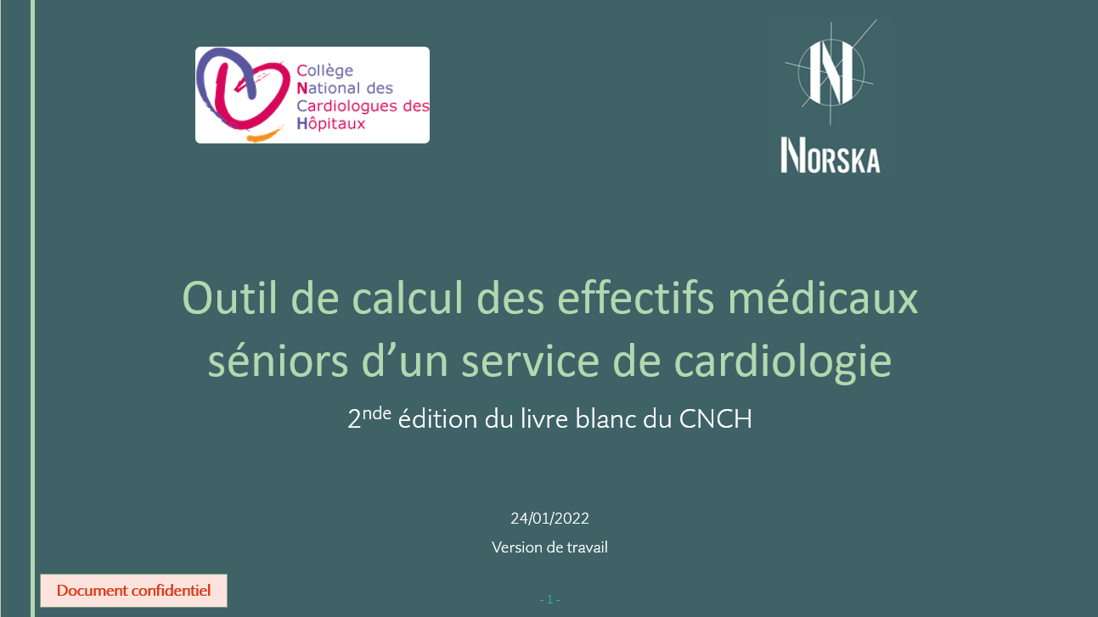
 | En annexe, vous trouverez un support PPT qui jusitife et explique en détail toutes les composantes de cet outil de dimensionnement telles que : - les hypothèses retenues dans cet onglet "référentiel" - les précisions sur certaines nomenclatures - les méthodes et hypothèses de calcul qui permettent d'obtenir l'estimation des effectifs nécessaires dans l'onglet "Résultats"

Caractéristiques du service
Onglet à compléter selon les caractéristiques de son service avant de consulter l'onglet "Résultats". L'ensemble des cases indiquées de la couleur violette sont à compléter.

Nom de l'établissement :

Pour les demi-journées : considérer un service sans présence d'internes | En semaine standard | En semaine de vacances scolaires sans fermeture de lits | En semaine de vacances scolaires avec fermeture de lits

Nombre de lits USIC ouverts | 12 | 12 | 8
Nombre de lits HC ouverts | 30 | 30 | 20
Nombre de lits HDS ouverts | 0 | 0 | 0
Nombre de places HDJ ouverts | 10 | 0 | 0
Nombre de lits d'USC ouverts | 0 | 0 | 0
Nombre de demi-journées séniors nécessaires à la réalisation des activités relatives à rythmologie non invasive : Holter - contrôle de stimulateur et de DAI | 4 | 4 | 4
Nombre de demi-journées séniors consacrées à la réalisation des activités relatives à l'imagerie médicale : ETT - ETO - Echo de stress - Echo vasculaire - Scanner coronaire - Test à l'effort-IRM cardiaque (hors échos faites au lit du malade en USIC) | 44 | 30 | 20
Nombre de demi-journées séniors en cardiologie interventionnelle | 10 | 10 | 10
Nombre de demi-journées séniors en blocs de rythmologie invasive | 10 | 6 | 4
Nombre de demi-journées de consultations externes | 15 | 8 | 4
Nombre moyen d'avis (consultations internes) par semaine (we compris) | 50 | 40 | 30
= la somme doit être égale à 52 semaines. Dans le cas inverse, la case apparait en rouge.
Nombre de semaines standards | 36 | 52
Nombre de semaines de vacances scolaires sans fermeture de lits | 13
Nombre de semaines de vacances scolaires avec fermeture de lits | 3

Nombre d'internes | 5

